Positivo y Negativo
Trabajando con numeros negativos
Anteponemos un signo - al numero
MES | VENTAS | GASTOS | GANACIAS | En la columna de Ganancias lo normal con numeros positivos es realizar una resta, en este caso al tener numero negativos lo unico que conseguiremos es lo contrario y al final realizariamos una suma
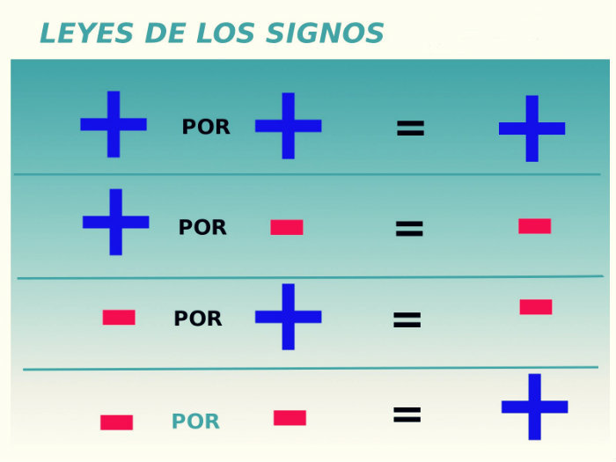
Ene | $150.00 | -$100.00 | $50.00
Feb | $330.00 | -$150.00 | $180.00
Mar | $225.00 | -$180.00 | $45.00
Abr | $450.00 | -$210.00 | $240.00
May | $120.00 | -$200.00 | -$80.00
Jun | $300.00 | -$120.00 | $180.00
 |  |  |  | Esto sucede por la Ley de Signos |  |  | ---->
Ganancias Totales |  |  | $615.00 | Ejemplo
 |  |  |  | =100-(-50) | -> | 150
 |  |  |  | =B16-B17 | -> | 130
 |  |  |  | Para realizar la resta se usa una suma
 | Numero1 | Numero2 |  | Ejemplo
 | 100 | -30 |  | =100+(-50) | -> | 50
 |  |  |  | =B16-B17 | -> | 70

Max, Min, Media, Moda, Mediana
MAX, MIN, MEDIANA y MODA
Función | Sintaxis |  |  |  |  | Link
MAX | =MAX(número1, [número2], ...) |  | =MAX(Celda1:Celda2)
 | • Número1: El primer número a evaluar. • Número2 (opcional): El segundo número a evaluar y hasta 255 rangos opcionales. |  |  | Devuelve el valor maximo de un conjunto o rango de datos. |  | Mas Informacion
MIN | =MIN(Número 1,Número 2, ...) |  | =MIN(Celda1:Celda2)
 | • Número1: El primer número a evaluar. • Número2: (opcional): El segundo número a evaluar y hasta 255 rangos opcionales. |  |  | Devuelve el valor minimo de un conjunto o rango de datos. |  | Mas Informacion
MEDIANA | =MEDIANA(Número1, Número2, ...) |  | =MEDIANA(Celda1:Celda2)
 | • Número1: El primer número a evaluar. • Número2: (opcional): El segundo número a evaluar y hasta 255 números opcionales. |  |  | Devuelve el valor que se encuentra en medio de un conjunto o rango de datos. |  | Mas Informacion
MODA | =MODA(Número1, Número2, ...) |  | =MODA(Celda1:Celda2)
 | • Número1: El primer número a evaluar. • Número2: (opcional): El segundo número a evaluar y hasta 255 números opcionales. |  |  | Devuelve el valor que mas se repite en un conjunto o rango de datos. |  | Mas Informacion

CASO PRÁCTICO

Tenemos los datos de camas vendidas en una mueblería, y se nos solicita:
TIEMPO | CAMAS VENDIDAS | El mayor monto de venta
ENE | 31 | Max
FEB | 39 | El menor monto de venta
MAR | 49 | Min
ABR | 41 | Medidas de Tendencia Central
MAY | 17 | Moda
JUN | 59 | Mediana
JUL | 49
AGO | 49
SET | 28
OCT | 39 | Explicacion para la Mediana
MEDIANA: Al ser par el total de datos, se promedia los 2 valores del medio para hallar su mediana
NOV | 47
MODA: 4 VECES
DIC | 45

 |  | Caso Par |  |  | Caso Impar
 |  | Datos Originales | Datos Ordenados |  | Datos Originales | Datos Ordenados
 |  | 5 | 1 |  | 5 | 1 | Promedio
 |  | 1 | 2 |  | 1 | 2
 |  | 2 | 3 |  | 2 | 3 | (3+4)/2
 |  | 3 | 4 |  | 3 | 4
 |  | 4 | 5 |  | 6 | 5
 |  |  |  |  | 4 | 6
 |  | Resultado | 3
 |  |  |  |  | Resultado | 3.5

